0. Penilaian SKP JPTKetua Tim (
SASARAN KINERJA PEGAWAI (SKP) PEJABAT PIMPINAN TINGGI DAN PIMPINAN UNIT KERJA MANDIRI
 |  |  |  |  |  |  |  |  |  | Kolom | Keterangan
BPS Kabupaten Kolaka |  |  | Periode Penilaian : |  |  |  |  |  |  | 1 | (Input secara manual) (Opsional)
 |  |  | 1 Juli 2021 s.d. 31 Desember 2021 |  |  |  |  |  |  | 2 | (Input secara manual atau copy-paste hasil penilaian JPT) (Mandatory)
PEGAWAI YANG DINILAI |  |  | PEJABAT PENILAI KINERJA |  |  |  |  |  |  | 3
Nama |  | Ade Ida Mane, SST., M.Si | Nama | Agnes Widiastuti, S.Si., M.E. |  |  |  |  |  | 4
NIP |  | 19770926 2000121001 | NIP | 196604051989012001 |  |  |  |  |  | 5 | Otomatis
Pangkat/Gol Ruang |  | Pembina Tingkat I/ (IV/b) | Pangkat/Gol Ruang | Pembina Utama Muda/ (IVc) |  |  |  |  |  | 6
Jabatan |  | Kepala BPS Kabupaten Kolaka | Jabatan | Kepala Badan Pusat Statistik Provinsi Sulawesi Tenggara |  |  |  |  |  | 7
Unit Kerja |  | BPS Kabupaten Kolaka | Unit Kerja | Badan Pusat Statistik Provinsi Sulawesi Tenggara
NO | RENCANA KINERJA |  | INDIKATOR KINERJA INDIVIDU |  | Kategori Capaian | Nilai Capaian IKI | Bobot | (5 x 6)
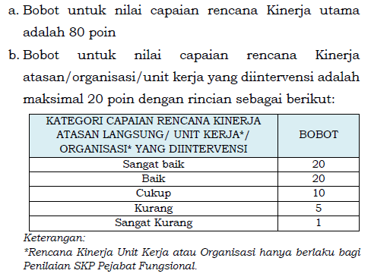
1 | 2 |  | 3 |  | 4 | 5 | 6 | 7
A. KINERJA UTAMA

1 | Meningkatnya pemanfaatan data statistik yang berkualitas |  | Persentase pengguna data yang menggunakan data BPS sebagai dasar perencanaan dan evaluasi pembangunan nasional |  | Baik | 100 | 0.2 | 20 | Kategori | Nilai | Bobot Atasan
2 | - |  | Persentase publikasi statistik yang menerapkan standard akurasi sebagai dasar perencanaan dan evaluasi pembangunan nasional |  | Baik | 100 | 0.2 | 20 | Sangat Baik | 120 | 20
3 | Penguatan komitmen K/L/D/I terhadap Sistem Statistik Nasional (SSN) |  | Persentase K/L/D/I yang melaksanakan rekomendasi kegiatan statistik |  | Baik | 100 | 0.2 | 20 | Baik | 100 | 20
4 | - |  | Persentase penyusunan metadata sektoral dan khusus oleh K/L/D/I sesuai standar |  | Baik | 100 | 0.2 | 20 | Cukup | 80 | 10
5 | Penguatan statistik sektoral pada K/L/D/I |  | Persentase K/L/D/I yang mampu menyelenggarakan statistik sektoral secara mandiri sesuai NSPK |  | Baik | 100 | 0.2 | 20 | Kurang | 60 | 5
6 | SDM statistik yang unggul dan berdaya saing dalam kerangka tata kelola kelembagaan |  | Hasil penilaian SAKIP oleh Inspektorat |  | Baik | 100 | 0.2 | 20 | Sangat Kurang | 25 | 1
7 | - |  | Persentase kepuasan pengguna data terhadap sarana dan prasarana pelayanan BPS Kabupaten |  | Baik | 100 | 0.2 | 20
 |  |  |  |  |  | #N/A | #N/A | #N/A
 |  |  |  |  |  | #N/A | #N/A | #N/A
 |  |  |  |  |  | #N/A | #N/A | #N/A
 |  |  |  |  |  | #N/A | #N/A | #N/A
 |  |  |  |  |  | #N/A | #N/A | #N/A
 |  |  |  |  |  | #N/A | #N/A | #N/A
 |  |  |  |  |  | #N/A | #N/A | #N/A
 |  |  |  |  |  | #N/A | #N/A | #N/A
 |  |  |  |  |  | #N/A | #N/A | #N/A
 |  |  |  |  |  | #N/A | #N/A | #N/A
 |  |  |  |  |  | #N/A | #N/A | #N/A
 |  |  |  |  |  | #N/A | #N/A | #N/A
 |  |  |  |  |  | #N/A | #N/A | #N/A
 |  |  |  |  |  | #N/A | #N/A | #N/A
 |  |  |  |  |  | #N/A | #N/A | #N/A
 |  |  |  |  |  | #N/A | #N/A | #N/A
 |  |  |  |  |  | #N/A | #N/A | #N/A
 |  |  |  |  |  | #N/A | #N/A | #N/A
 |  |  |  |  |  | #N/A | #N/A | #N/A

1. RENCANA SKP JA_JF (M.I)
SASARAN KINERJA PEGAWAI PEJABAT ADMINISTRASI/FUNGSIONAL

BPS Kabupaten Kolaka |  |  |  |  | Periode Penilaian :
 |  |  |  |  | 1 Juli 2021 s.d. 31 Desember 2021
PEGAWAI YANG DINILAI |  |  |  |  | PEJABAT PENILAI KINERJA
Nama |  | Muh. Shamad, S.ST |  |  | Nama | Ade Ida Mane, SST, M.Si
NIP |  | 199402242018021001 |  |  | NIP | 197709262000121001
Pangkat/Gol Ruang |  | Penata Muda / (III/a) |  |  | Pangkat/Gol Ruang | Pembina Tingkat I/ (IV/b)
Jabatan |  | Pranata Komputer Ahli Pertama |  |  | Jabatan | Kepala BPS Kabupaten Kolaka
Unit Kerja |  | BPS Kabupaten Kolaka |  |  | Unit Kerja | BPS Kabupaten Kolaka
NO | RENCANA KINERJA ATASAN LANGSUNG/UNIT KERJA/ORGANISASI |  | RENCANA KINERJA | ASPEK |  | INDIKATOR KINERJA INDIVIDU | TARGET |  | SATUAN
 |  |  |  |  |  |  | MIN | MAX/SINGLE TARGET |  |  | Rencana Kinerja JPT 2/Tes 1
(1) | (2) |  | (3) | (4) |  | (5) | (6) | (7) | (8)
A. KINERJA UTAMA
1 | Meningkatnya pemanfaatan data statistik yang berkualitas/Persentase publikasi statistik yang menerapkan standard akurasi sebagai dasar perencanaan dan evaluasi pembangunan nasional |  | Terlaksananya Penyiapan Peralatan Video Conference (Vicon/Streaming), Monitoring Peralatan (Audio, Video, Dan Perangkat Jaringan), Dan Mengatur Layout Apel Senin Rutin dan Pelatihan Sakernas | Kuantitas |  | Jumlah Laporan hasil penyiapan peralatan vicon, monitoring peralatan, dan pengaturan layout Apel Senin Rutin dan Pelatihan Sakernas | - | 100 | % | Kolom | Keterangan | Penjelasan
 |  |  |  | Kualitas |  | - | - | - | - | 1 | (Input secara manual) (Mandatory) | Penomoran Pada Seluruh "Sheet" Pada File Ini Harus Sama, sehingga seluruh "sheet" dapat terhubung, Kecuali Sheet "0. Penilaian SKP JPT (M.I)
 |  |  |  | Waktu |  | - | - | - | -
2 |  |  | Tersusunnya usulan pembangunan sistem informasi Mitra | Kuantitas |  | Jumlah Dokumen usulan pembangunan sistem informasi | - | 1 | Dokumen | 2 | (Input secara manual) (Mandatory) | Diisi rencana kinerja atasan yang diintervensi, sesuai dengan hasil proses dialog kinerja dan cascading kinerja pada matriks peran dan hasil. Kosongkan Bila Tidak Digunakan
 |  |  |  | Kualitas |  | - | - | - | -
 |  |  |  | Waktu |  | - | - | - | - | 3 | (Input secara manual) (Mandatory) | Diisi rencana kinerja, sesuai dengan hasil proses dialog kinerja dan cascading kinerja pada matriks peran dan hasil
3 |  |  | Terlaksananya pengembangan Sistem Informasi/ Aplikasi | Kuantitas |  | Jumlah Dokumentasi hasil pengembangan pengembangan SIPEDE dan iTukin | - | 2 | Dokumentasi
 |  |  |  | Kualitas |  | - | - | - | - | 4 | Tidak Perlu diubah | Tidak perlu diubah
 |  |  |  | Waktu |  | - | - | - | - | 5 | (Input secara manual) (Mandatory) | Diisi IKI sesuai dengan rencana kinerja dan aspek yang diinput. IKI aspek Kuantitas Wajib diisi. Berikan tanda "-" Apabila IKI pada aspek lain tidak digunakan
4 |  |  | Tersedianya penyiapan Data Untuk Uji Coba Aplikasi Podes KCDA Extractor | Kuantitas |  | Jumlah Dokumen contoh data uji coba Aplikasi Podes KCDA Extractor | - | 1 | Dokumen
 |  |  |  | Kualitas |  | - | - | - | - | 5 | (Input secara manual) (Opsional) | 1) Digunakan untuk target yang berupa "rentang/range" atau memiliki nilai minimum dan maksimum 2) Apabila target berupa rentang, maka diisikan nilai batas minimum dari target 3) Apabila target bukan berupa rentang, maka diisikan dengan tanda "-"
 |  |  |  | Waktu |  | - | - | - | -
5 |  |  | Terlaksananya Instalasi Aplikasi Pengolahan Sakernas 2021 Agustus | Kuantitas |  | Jumlah Laporan pelaksanaan instalasi Aplikasi Pengolahan Sakernas 2021 Agustus | - | 1 | Laporan | 6 | (Input secara manual) (Mandatory) | 1) Apabila target berupa "rentang/range" atau memiliki nilain minimum dan maksimum, maka diisikan nilai "maksimum" dari target 2) Apabila target bukan merupakan "rentang/range" atau tidak memiliki nilai minimum dan maksimum atau target berupa "single target", maka diisikan sesuai dengan target yang telah ditetapkan
 |  |  |  | Kualitas |  | - | - | - | -
 |  |  |  | Waktu |  | - | - | - | - | 7 | (Input secara manyal) (Opsional) | Dapat diisikan satuan dari target
6 |  |  | Tersedianya Aplikasi Podes KCDA Extractor | Kuantitas |  | Jumlah Aplikasi Podes KCDA Extractor | - | 1 | Program
 |  |  |  | Kualitas |  | - | - | - | - | Cara Mengurangi Baris Rencana Kinerja yang tidak digunakan
 |  |  |  | Waktu |  | - | - | - | - | 1. | Sorot seluruh Baris Rencana Kinerja yang tidak digunakan, klink kanan, kemudian pilih "Clear Content"
7 |  |  | Terpenuhinya Pelatihan Scrum Master Kominfo RI | Kuantitas |  | Jumlah Sertifikat | - | 1 | Sertifikat | 2. | Sorot baris Rencana Kinerja yang sudah kosong, kemudian klik kanan, pilih "Hide"
 |  |  |  | Kualitas |  | - | - | - | -
 |  |  |  | Waktu |  | Jumlah Jamp Pelatihan | - | 59 | JP | Cara Menambahkan Baris Rencana Kinerja:
8 |  |  | Terpenuhinya Pelatihan Business Process Engineering | Kuantitas |  | Jumlah Sertifikat | - | 1 | Sertifikat | 1. | Satu baris "Rencana Kinerja" umumnya terdiri dari 3 aspek (Kuantitas, Kualitas, dan Waktu)
 |  |  |  | Kualitas |  | - | - | - | - | 2. | Untuk menambahkan baris rencana kinerja, maka perlu menyorot 3 baris (row), kemudian klik kanan, dan pilih "copy", seperti gambar di bawah
 |  |  |  | Waktu |  | Jumlah Jamp Pelatihan | - | 60 | JP
9 |  |  | Terpenuhinya Sertifikasi Professional Scrum Master I (PSM I) | Kuantitas |  | Jumlah Sertifikat | - | 1 | Sertifikat
 |  |  |  | Kualitas |  | - | - | - | -
 |  |  |  | Waktu |  | - | - | - | -
10 |  |  | Terlaksananya keikutsertaan dalam organisasi profesi: Anggota iPrakom | Kuantitas |  | Jumlah Surat Keterangan dari Ketua Organisasi Profesi iPrakom | - | 1 | Surat Keterangan
 |  |  |  | Kualitas |  | - | - | - | -
 |  |  |  | Waktu |  | - | - | - | -
11 |  |  | Tersedianya Video Profil Zona Integritas BPS Kab. Kolaka menuju WBM/WBBK | Kuantitas |  | Jumlah video | - | 1 | Video
 |  |  |  | Kualitas |  | - | - | - | -
 |  |  |  | Waktu |  | - | - | - | -
12 | Penguatan komitmen K/L/D/I terhadap Sistem Statistik Nasional (SSN)/Persentase K/L/D/I yang melaksanakan rekomendasi kegiatan statistik |  | Terpenuhinya Pelatihan Calon Pembina Desa Cinta Statistik Tahap II | Kuantitas |  | Jumlah Sertifikat | - | 1 | Sertifikat
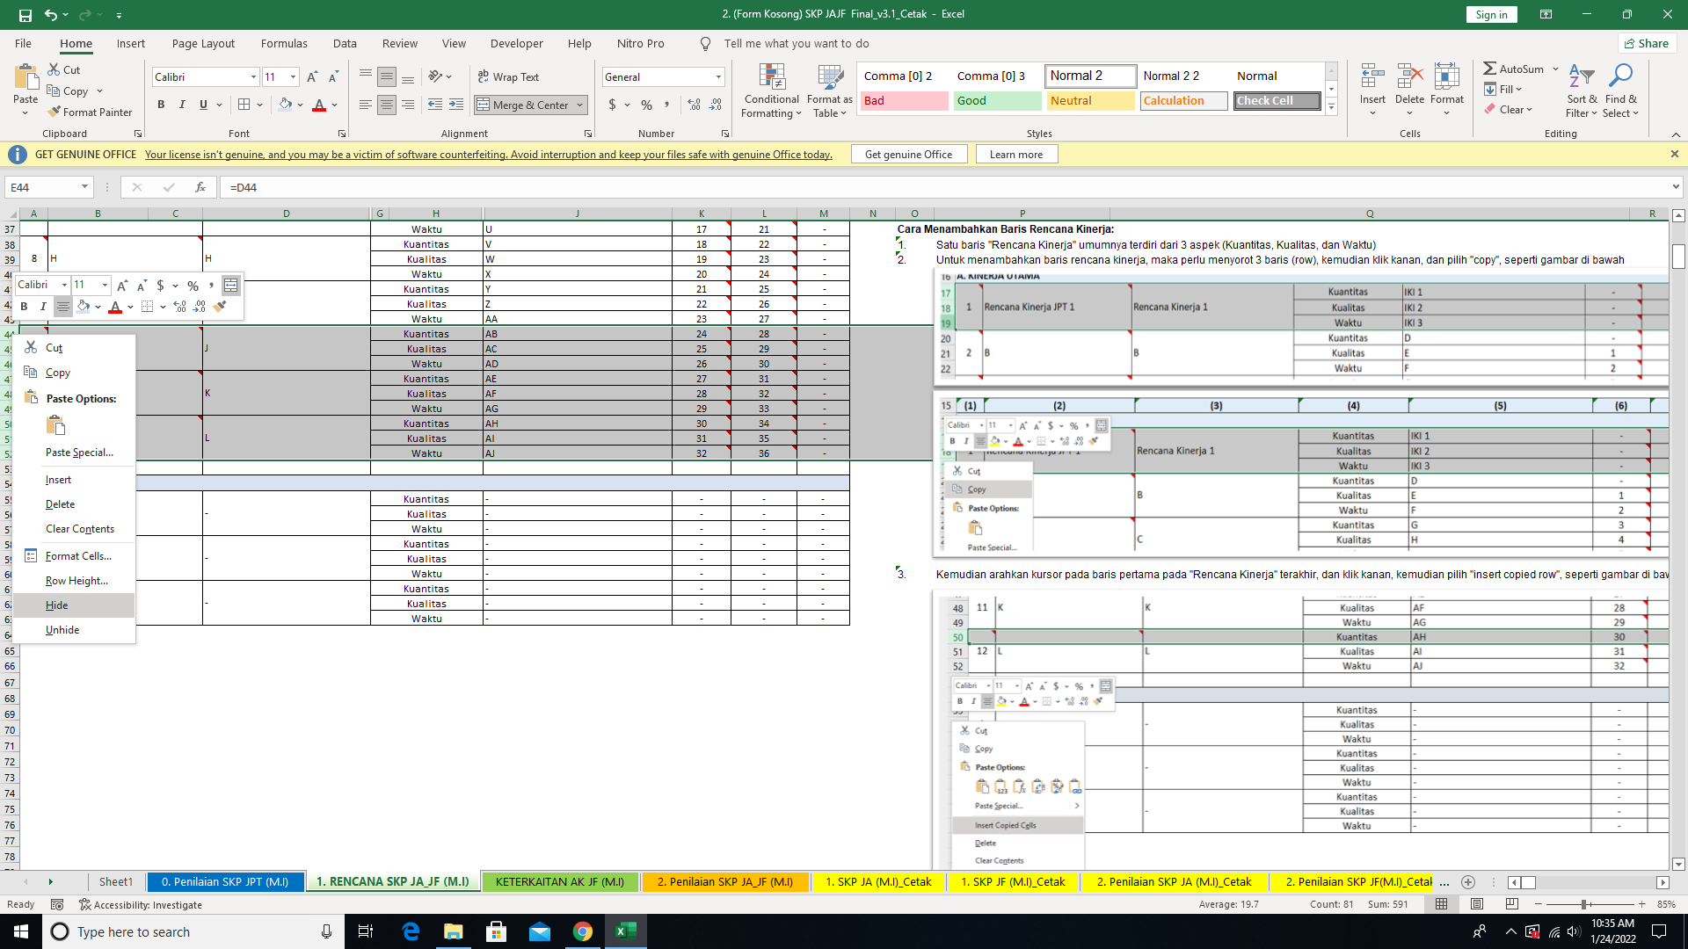
 |  |  |  | Kualitas |  | - | - | - | -
 |  |  |  | Waktu |  | Jumlah Jamp Pelatihan | - | 32 | JP
13 | SDM statistik yang unggul dan berdaya saing dalam kerangka tata kelola kelembagaan/Persentase kepuasan pengguna data terhadap sarana dan prasarana pelayanan BPS Kabupaten |  | Terlaksananya Backup data Aplikasi dan Sistem Informasi di Server BPS Kabupaten Kolaka | Kuantitas |  | Jumlah Dokumen hasil backup atau pemulihan data | - | 20 | Dokumen
 |  |  |  | Kualitas |  | - | - | - | -
 |  |  |  | Waktu |  | - | - | - | -
14 |  |  | Tersusunnya Rencana Backup dan Pemulihan Database Sistem Informasi di BPS Kabupaten Kolaka | Kuantitas |  | Jumlah Dokumen rencana backup dan pemulihan data | - | 1 | Dokumen
 |  |  |  | Kualitas |  | - | - | - | -
 |  |  |  | Waktu |  | - | - | - | -
15 |  |  | Tersedianya rancangan fisik jaringan komputer BPS Kabupaten Kolaka | Kuantitas |  | Jumlah Dokumen rancangan fisik sistem jaringan komputer | - | 1 | Dokumen
 |  |  |  | Kualitas |  | - | - | - | -
 |  |  |  | Waktu |  | - | - | - | -
16 |  |  | Terlaksananya Pemasangan dan Konfigurasi Router Tenda AC2100 | Kuantitas |  | Jumlah Laporan pemasangan infrastruktur TI | - | 1 | Laporan
 |  |  |  | Kualitas |  | - | - | - | -
 |  |  |  | Waktu |  | - | - | - | -
17 |  |  | Terlaksananya Instalasi Nginx sebagai Reverse Proxy | Kuantitas |  | Jumlah Laporan pelaksanaan instalasi/upgrade dan konfigurasi sistem operasi/aplikasi | - | 1 | Laporan
 |  |  |  | Kualitas |  | - | - | - | -
 |  |  |  | Waktu |  | - | - | - | -
18 |  |  | Terlaksananya Instalasi Sertifikat SSL Domain *.bpskolaka.com | Kuantitas |  | Jumlah Laporan pelaksanaan instalasi/upgrade dan konfigurasi sistem operasi/aplikasi | - | 2 | Laporan
 |  |  |  | Kualitas |  | - | - | - | -
 |  |  |  | Waktu |  | Jumlah triwulan | - | 2 | Triwulan
19 |  |  | Terlaksananya pemantauan (monitoring) kinerja aplikasi sistem informasi di BPS Kabupaten Kolaka | Kuantitas |  | Jumlah Laporan pemantauan kinerja sistem informasi | - | 6 | Laporan
 |  |  |  | Kualitas |  | - | - | - | -
 |  |  |  | Waktu |  | - | - | - | -
20 |  |  | Terlaksananya Identifikasi Kebutuhan Pengguna SIPEDE terkait Dokumen Berita Acara Serah Terima (BAST) | Kuantitas |  | Jumlah Dokumen hasil identifikasi kebutuhan pengguna sistem informasi | - | 1 | Dokumen
 |  |  |  | Kualitas |  | - | - | - | -
 |  |  |  | Waktu |  | - | - | - | -
21 |  |  | Terlaksananya analisis sistem informasi di BPS Kabupaten Kolaka terkait metode Sign In/ Log In | Kuantitas |  | Jumlah Dokumen hasil analisis sistem informasi | - | 1 | Dokumen
 |  |  |  | Kualitas |  | - | - | - | -
 |  |  |  | Waktu |  | - | - | - | -
22 |  |  | Terlaksananya Deteksi dan Perbaikan Sipede: Bug Query Daftar Organik | Kuantitas |  | Jumlah Laporan hasil deteksi dan atau perbaikan kerusakan sistem informasi | - | 2 | Laporan
 |  |  |  | Kualitas |  | - | - | - | -
 |  |  |  | Waktu |  | - | - | - | -
23 |  |  | Terlaksananya keikusertaan Webinar | Kuantitas |  | Jumlah Sertifikat | - | 3 | Sertifikat
 |  |  |  | Kualitas |  | - | - | - | -
 |  |  |  | Waktu |  | - | - | - | -

B. KINERJA TAMBAHAN
1 |  |  |  | Kuantitas
 |  |  |  | Kualitas
 |  |  |  | Waktu
2 |  |  |  | Kuantitas
 |  |  |  | Kualitas
 |  |  |  | Waktu |  |  |  |  |  | 3. | Kemudian arahkan kursor pada baris pertama pada "Rencana Kinerja" terakhir, dan klik kanan, kemudian pilih "insert copied row", seperti gambar di bawah
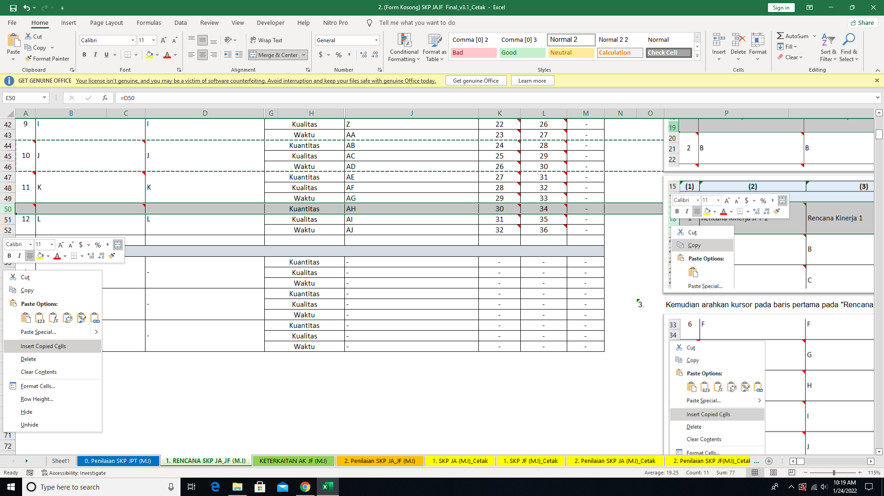
3 |  |  |  | Kuantitas
 |  |  |  | Kualitas
 |  |  |  | Waktu

 |  |  |  |  |  |  |  |  |  | 4. | Cara di atas dapat juga digunakan untuk menambahkan baris pada "Rencana Kinerja Tambahan", Baris pada Sheet Penilaian Kinerja, SKP JA/JF Cetak, dan Penilaian Kinerja JA/JF Cetak

2. Penilaian SKP JA_JF (M.I)
PENILAIAN SKP PEJABAT ADMINISTRASI/FUNGSIONAL

 | BPS Kabupaten Kolaka
 | PEGAWAI YANG DINILAI |  |  |  | PEJABAT PENILAI KINERJA
 | Nama | Muh. Shamad, S.ST |  |  | Nama |  |  | Ade Ida Mane, SST, M.Si
 | NIP | 199402242018021001 |  |  | NIP |  |  | 197709262000121001
 | Pangkat/Gol Ruang | Penata Muda / (III/a) |  |  | Pangkat/Gol Ruang |  |  | Pembina Tingkat I/ (IV/b)
 | Jabatan | Pranata Komputer Ahli Pertama |  |  | Jabatan |  |  | Kepala BPS Kabupaten Kolaka
 | Unit Kerja | BPS Kabupaten Kolaka |  |  | Unit Kerja |  |  | BPS Kabupaten Kolaka
NO | RENCANA KINERJA ATASAN LANGSUNG/UNIT KERJA/ORGANISASI | RENCANA KINERJA | ASPEK | INDIKATOR KINERJA INDIVIDU |  | TARGET |  | Keterangan | REALISASI | KONDISI | CAPAIAN IKI | KATEGORI CAPAIAN IKI | CAPAIAN RENCANA KINERJA |  | Metode Cascasding (KU) /Bobot (KT) | Nilai Tertimbang
 |  |  |  |  |  | MIN | MAX / Single Rate | (Lamp. Huruf A, No. 2.b).2).(i)) |  |  |  |  | KATEGORI | NILAI
(1) | (2) | (3) | (4) | (5) |  | (6) | (7) | (8) | (9) | (10) | (9) | (10) | (11) | (12) | (13) | (14)
A. KINERJA UTAMA
1 | Meningkatnya pemanfaatan data statistik yang berkualitas/Persentase publikasi statistik yang menerapkan standard akurasi sebagai dasar perencanaan dan evaluasi pembangunan nasional | Terlaksananya Penyiapan Peralatan Video Conference (Vicon/Streaming), Monitoring Peralatan (Audio, Video, Dan Perangkat Jaringan), Dan Mengatur Layout Apel Senin Rutin dan Pelatihan Sakernas | KUANTITAS | Jumlah Laporan hasil penyiapan peralatan vicon, monitoring peralatan, dan pengaturan layout Apel Senin Rutin dan Pelatihan Sakernas |  | - | 100 | - | 100 | NORMAL | 100% | Baik | Baik | 100 | Direct | 100.0
 |  |  | KUALITAS | - |  | - | - | - | - | NORMAL | 0% | -
 |  |  | WAKTU | - |  | - | - | - | - | NORMAL | 0% | -
2 | - | Tersusunnya usulan pembangunan sistem informasi Mitra | KUANTITAS | Jumlah Dokumen usulan pembangunan sistem informasi |  | - | 1 | - | 1 | NORMAL | 100% | Baik | Baik | 100 | Direct | 100.0
 |  |  | KUALITAS | - |  | - | - | - | - | NORMAL | 0% | -
 |  |  | WAKTU | - |  | - | - | - | - | NORMAL | 0% | -
3 | - | Terlaksananya pengembangan Sistem Informasi/ Aplikasi | KUANTITAS | Jumlah Dokumentasi hasil pengembangan pengembangan SIPEDE dan iTukin |  | - | 2 | - | 2 | NORMAL | 100% | Baik | Baik | 100 | Direct | 100.0
 |  |  | KUALITAS | - |  | - | - | - | - | NORMAL | 0% | -
 |  |  | WAKTU | - |  | - | - | - | - | NORMAL | 0% | -
4 | - | Tersedianya penyiapan Data Untuk Uji Coba Aplikasi Podes KCDA Extractor | KUANTITAS | Jumlah Dokumen contoh data uji coba Aplikasi Podes KCDA Extractor |  | - | 1 | - | 1 | NORMAL | 100% | Baik | Baik | 100 | Direct | 100.0
 |  |  | KUALITAS | - |  | - | - | - | - | NORMAL | 0% | -
 |  |  | WAKTU | - |  | - | - | - | - | NORMAL | 0% | -
5 | - | Terlaksananya Instalasi Aplikasi Pengolahan Sakernas 2021 Agustus | KUANTITAS | Jumlah Laporan pelaksanaan instalasi Aplikasi Pengolahan Sakernas 2021 Agustus |  | - | 1 | - | 1 | NORMAL | 100% | Baik | Baik | 100 | Direct | 100.0
 |  |  | KUALITAS | - |  | - | - | - | - | NORMAL | 0% | -
 |  |  | WAKTU | - |  | - | - | - | - | NORMAL | 0% | -
6 | - | Tersedianya Aplikasi Podes KCDA Extractor | KUANTITAS | Jumlah Aplikasi Podes KCDA Extractor |  | - | 1 | - | 1 | NORMAL | 100% | Baik | Baik | 100 | Direct | 100.0
 |  |  | KUALITAS | - |  | - | - | - | - | NORMAL | 0% | -
 |  |  | WAKTU | - |  | - | - | - | - | NORMAL | 0% | -
7 | - | Terpenuhinya Pelatihan Scrum Master Kominfo RI | KUANTITAS | Jumlah Sertifikat |  | - | 1 | - | 1 | NORMAL | 100% | Baik | Baik | 100 | Direct | 100.0
 |  |  | KUALITAS | - |  | - | - | - | - | NORMAL | 0% | -
 |  |  | WAKTU | Jumlah Jamp Pelatihan |  | - | 59 | - | 59 | NORMAL | 100% | Baik
8 | - | Terpenuhinya Pelatihan Business Process Engineering | KUANTITAS | Jumlah Sertifikat |  | - | 1 | - | 1 | NORMAL | 100% | Baik | Baik | 100 | Direct | 100.0
 |  |  | KUALITAS | - |  | - | - | - | - | NORMAL | 0% | -
 |  |  | WAKTU | Jumlah Jamp Pelatihan |  | - | 60 | - | 60 | NORMAL | 100% | Baik
9 | - | Terpenuhinya Sertifikasi Professional Scrum Master I (PSM I) | KUANTITAS | Jumlah Sertifikat |  | - | 1 | - | 1 | NORMAL | 100% | Baik | Baik | 100 | Direct | 100.0
 |  |  | KUALITAS | - |  | - | - | - | - | NORMAL | 0% | -
 |  |  | WAKTU | - |  | - | - | - | - | NORMAL | 0% | -
10 | - | Terlaksananya keikutsertaan dalam organisasi profesi: Anggota iPrakom | KUANTITAS | Jumlah Surat Keterangan dari Ketua Organisasi Profesi iPrakom |  | - | 1 | - | 1 | NORMAL | 100% | Baik | Baik | 100 | Direct | 100.0
 |  |  | KUALITAS | - |  | - | - | - | - | NORMAL | 0% | -
 |  |  | WAKTU | - |  | - | - | - | - | NORMAL | 0% | -
11 | - | Tersedianya Video Profil Zona Integritas BPS Kab. Kolaka menuju WBM/WBBK | KUANTITAS | Jumlah video |  | - | 1 | - | 1 | NORMAL | 100% | Baik | Baik | 100 | Direct | 100.0
 |  |  | KUALITAS | - |  | - | - | - | - | NORMAL | 0% | -
 |  |  | WAKTU | - |  | - | - | - | - | NORMAL | 0% | -
12 | Penguatan komitmen K/L/D/I terhadap Sistem Statistik Nasional (SSN)/Persentase K/L/D/I yang melaksanakan rekomendasi kegiatan statistik | Terpenuhinya Pelatihan Calon Pembina Desa Cinta Statistik Tahap II | KUANTITAS | Jumlah Sertifikat |  | - | 1 | - | 1 | NORMAL | 100% | Baik | Baik | 100 | Direct | 100.0
 |  |  | KUALITAS | - |  | - | - | - | - | NORMAL | 0% | -
 |  |  | WAKTU | Jumlah Jamp Pelatihan |  | - | 32 | - | 32 | NORMAL | 100% | Baik
13 | SDM statistik yang unggul dan berdaya saing dalam kerangka tata kelola kelembagaan/Persentase kepuasan pengguna data terhadap sarana dan prasarana pelayanan BPS Kabupaten | Terlaksananya Backup data Aplikasi dan Sistem Informasi di Server BPS Kabupaten Kolaka | KUANTITAS | Jumlah Dokumen hasil backup atau pemulihan data |  | - | 20 | - | 20 | NORMAL | 100% | Baik | Baik | 100 | Direct | 100.0
 |  |  | KUALITAS | - |  | - | - | - | - | NORMAL | 0% | -
 |  |  | WAKTU | - |  | - | - | - | - | NORMAL | 0% | -
14 | - | Tersusunnya Rencana Backup dan Pemulihan Database Sistem Informasi di BPS Kabupaten Kolaka | KUANTITAS | Jumlah Dokumen rencana backup dan pemulihan data |  | - | 1 | - | 1 | NORMAL | 100% | Baik | Baik | 100 | Direct | 100.0
 |  |  | KUALITAS | - |  | - | - | - | - | NORMAL | 0% | -
 |  |  | WAKTU | - |  | - | - | - | - | NORMAL | 0% | -
15 | - | Tersedianya rancangan fisik jaringan komputer BPS Kabupaten Kolaka | KUANTITAS | Jumlah Dokumen rancangan fisik sistem jaringan komputer |  | - | 1 | - | 1 | NORMAL | 100% | Baik | Baik | 100 | Direct | 100.0
 |  |  | KUALITAS | - |  | - | - | - | - | NORMAL | 0% | -
 |  |  | WAKTU | - |  | - | - | - | - | NORMAL | 0% | -
16 | - | Terlaksananya Pemasangan dan Konfigurasi Router Tenda AC2100 | KUANTITAS | Jumlah Laporan pemasangan infrastruktur TI |  | - | 1 | - | 1 | NORMAL | 100% | Baik | Baik | 100 | Direct | 100.0
 |  |  | KUALITAS | - |  | - | - | - | - | NORMAL | 0% | -
 |  |  | WAKTU | - |  | - | - | - | - | NORMAL | 0% | -
17 | - | Terlaksananya Instalasi Nginx sebagai Reverse Proxy | KUANTITAS | Jumlah Laporan pelaksanaan instalasi/upgrade dan konfigurasi sistem operasi/aplikasi |  | - | 1 | - | 1 | NORMAL | 100% | Baik | Baik | 100 | Direct | 100.0
 |  |  | KUALITAS | - |  | - | - | - | - | NORMAL | 0% | -
 |  |  | WAKTU | - |  | - | - | - | - | NORMAL | 0% | -
18 | - | Terlaksananya Instalasi Sertifikat SSL Domain *.bpskolaka.com | KUANTITAS | Jumlah Laporan pelaksanaan instalasi/upgrade dan konfigurasi sistem operasi/aplikasi |  | - | 2 | - | 2 | NORMAL | 100% | Baik | Baik | 100 | Direct | 100.0
 |  |  | KUALITAS | - |  | - | - | - | - | NORMAL | 0% | -
 |  |  | WAKTU | Jumlah triwulan |  | - | 2 | - | 2 | NORMAL | 100% | Baik
19 | - | Terlaksananya pemantauan (monitoring) kinerja aplikasi sistem informasi di BPS Kabupaten Kolaka | KUANTITAS | Jumlah Laporan pemantauan kinerja sistem informasi |  | - | 6 | - | 6 | NORMAL | 100% | Baik | Baik | 100 | Direct | 100.0
 |  |  | KUALITAS | - |  | - | - | - | - | NORMAL | 0% | -
 |  |  | WAKTU | - |  | - | - | - | - | NORMAL | 0% | -
20 | - | Terlaksananya Identifikasi Kebutuhan Pengguna SIPEDE terkait Dokumen Berita Acara Serah Terima (BAST) | KUANTITAS | Jumlah Dokumen hasil identifikasi kebutuhan pengguna sistem informasi |  | - | 1 | - | 1 | NORMAL | 100% | Baik | Baik | 100 | Direct | 100.0
 |  |  | KUALITAS | - |  | - | - | - | - | NORMAL | 0% | -
 |  |  | WAKTU | - |  | - | - | - | - | NORMAL | 0% | -
21 | - | Terlaksananya analisis sistem informasi di BPS Kabupaten Kolaka terkait metode Sign In/ Log In | KUANTITAS | Jumlah Dokumen hasil analisis sistem informasi |  | - | 1 | - | 1 | NORMAL | 100% | Baik | Baik | 100 | Direct | 100.0
 |  |  | KUALITAS | - |  | - | - | - | - | NORMAL | 0% | -
 |  |  | WAKTU | - |  | - | - | - | - | NORMAL | 0% | -
22 | - | Terlaksananya Deteksi dan Perbaikan Sipede: Bug Query Daftar Organik | KUANTITAS | Jumlah Laporan hasil deteksi dan atau perbaikan kerusakan sistem informasi |  | - | 2 | - | 2 | NORMAL | 100% | Baik | Baik | 100 | Direct | 100.0
 |  |  | KUALITAS | - |  | - | - | - | - | NORMAL | 0% | -
 |  |  | WAKTU | - |  | - | - | - | - | NORMAL | 0% | -
23 | - | Terlaksananya keikusertaan Webinar | KUANTITAS | Jumlah Sertifikat |  | - | 3 | - | 3 | NORMAL | 100% | Baik | Baik | 100 | Direct | 100.0
 |  |  | KUALITAS | - |  | - | - | - | - | NORMAL | 0% | -
 |  |  | WAKTU | - |  | - | - | - | - | NORMAL | 0% | -
Nilai Kinerja Utama |  |  |  |  |  |  |  |  |  |  |  |  |  |  |  | 100.0

1 | 0 | 0 | KUANTITAS | 0 |  | 0 | 0 | - | - | NORMAL | 0% | Sangat Kurang | Sangat Kurang | 25 | 0 | -
 |  |  | KUALITAS | 0 |  | 0 | 0 | - | - | NORMAL | 0% | Sangat Kurang
 |  |  | WAKTU | 0 |  | 0 | 0 | - | - | NORMAL | 0% | Sangat Kurang
2 | 0 | 0 | KUANTITAS | 0 |  | 0 | 0 | - | - | NORMAL | 0% | Sangat Kurang | Sangat Kurang | 25 | 0 | -
 |  |  | KUALITAS | 0 |  | 0 | 0 | - | - | NORMAL | 0% | Sangat Kurang
 |  |  | WAKTU | 0 |  | 0 | 0 | - | - | NORMAL | 0% | Sangat Kurang
3 | 0 | 0 | KUANTITAS | 0 |  | 0 | 0 | - | - | NORMAL | 0% | Sangat Kurang | Sangat Kurang | 25 | 0 | -
 |  |  | KUALITAS | 0 |  | 0 | 0 | - | - | NORMAL | 0% | Sangat Kurang
 |  |  | WAKTU | 0 |  | 0 | 0 | - | - | NORMAL | 0% | Sangat Kurang
Nilai Kinerja Tambahan |  |  |  |  |  |  |  |  |  |  |  |  |  |  |  | -
Nilai SKP |  |  |  |  |  |  |  |  |  |  |  |  |  |  |  | 100.0

 | Menghitung Capaian IKI |  |  |  | Tabel Nilai Capaian Rencana Kinerja |  |  |  |  |  |  |  |  | Bobot Nilai Tertimbang
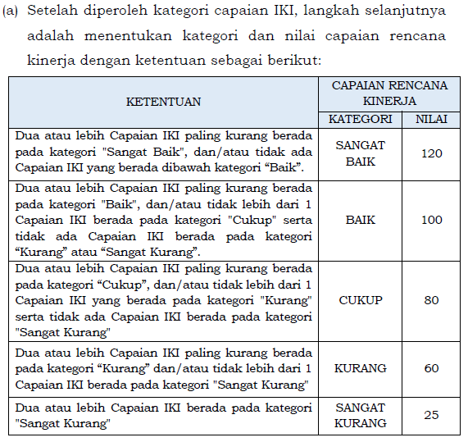
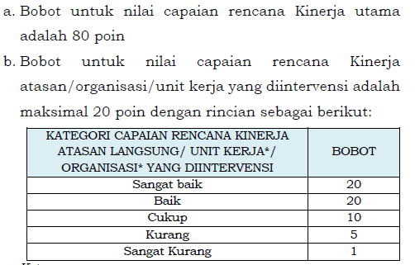

 | Tabel Kategori Capaian IKI
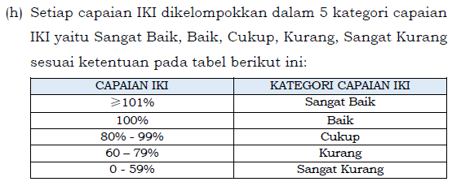

 |  |  |  |  |  |  |  |  |  |  |  |  |  | Perhitungan Nilai Terimbang

3Penilaian Prestasi Kerja_Cetak
PENILAIAN PRESTASI KERJA PNS PERIODE JANUARI - JUNI

PEJABAT PENILAI |  | PNS YANG DINILAI |  | (Baik)
NAMA | Ade Ida Mane, SST, M.Si | NAMA | Muh. Shamad, S.ST
NIP | 197709262000121001 | NIP | 199402242018021001
PANGKAT/GOL | Pembina Tingkat I/ (IV/b) | PANGKAT/GOL | Penata Muda / (III/a)
JABATAN | Kepala BPS Kabupaten Kolaka | JABATAN | Pranata Komputer Ahli Pertama
UNIT KERJA | BPS Kabupaten Kolaka | UNIT KERJA | BPS Kabupaten Kolaka
TANGGAL PENILAIAN
INPUT NILAI SKP DAN PERILAKIU
UNSUR YANG DINILAI |  | NILAI | SEBUTAN
A. SASARAN KERJA PEGAWAI (SKP) |  | 87.74 | (Baik)
B. PERILAKU KERJA PEGAWAI |  | 83.40 | (Baik)
1. Orientasi Pelayanan |  | 84.00 | (Baik)
2. Integritas |  | 84.00 | (Baik)
3. Komitmen |  | 83.00 | (Baik)
4. Disiplin |  | 83.00 | (Baik)
5. Kerjasama |  | 83.00 | (Baik)
NILAI PRESTASI |  | 86.00

 |  | KOLAKA, 30 JUNI 2021
PNS YANG DINILAI |  | PEJABAT PENILAI KINERJA

(Muh. Shamad, S.ST) |  | (Ade Ida Mane, SST, M.Si)
(199402242018021001) |  | (197709262000121001)

4. Penilaian Kinerja_Cetak
PENILAIAN KINERJA PNS PERIODE JULI - DESEMBER

PEJABAT PENILAI |  | PNS YANG DINILAI |  | 114.00
NAMA | Ade Ida Mane, SST, M.Si | NAMA | Muh. Shamad, S.ST
NIP | 197709262000121001 | NIP | 199402242018021001
PANGKAT/GOL | Pembina Tingkat I/ (IV/b) | PANGKAT/GOL | Penata Muda / (III/a)
JABATAN | Kepala BPS Kabupaten Kolaka | JABATAN | Pranata Komputer Ahli Pertama
UNIT KERJA | BPS Kabupaten Kolaka | UNIT KERJA | BPS Kabupaten Kolaka
TANGGAL PENILAIAN
INPUT NILAI SKP DAN PERILAKIU
UNSUR YANG DINILAI |  | NILAI | SEBUTAN
A. SASARAN KINERJA PEGAWAI (SKP) |  | 100.00 | (Baik)
B. PERILAKU KERJA PEGAWAI |  | 106.50 | (Baik)
INPUT NILAI IDE BARU
1. Orientasi Pelayanan |  | 104.00 | (Baik)
2. Inisiatif Kerja |  | 104.00 | (Baik)
3. Komitmen |  | 114.00 | (Sangat Baik)
4. Kerjasama |  | 104.00 | (Baik)

NILAI KINERJA PNS |  | 101.95
C.IDE BARU |  | -
NILAI AKHIR |  | 101.95

 |  | KOLAKA, 31 DESEMBER 2021
PNS YANG DINILAI |  | PEJABAT PENILAI KINERJA

(Muh. Shamad, S.ST) |  | (Ade Ida Mane, SST, M.Si)
(199402242018021001) |  | (197709262000121001)

